AM und Bildung
Arbeitmarkt und Bildung in Wien
 | Apr-23

Arbeitsmarktdaten im Kontext von Bildungsabschlüssen:
Das mit Abstand höchste Arbeitslosigkeitsrisiko haben Personen, die keinen über die Pflichtschule hinausgehenden Bildungsabschluss vorweisen können.

Wichtige Arbeitsmarktdaten auf einen Blick

 |  |  | Veränd. zum Vorjahr
 | Bestand/Quote |  | absolut | in%

Arbeitslose Personen | 102,863 |  | 1,068 | 1.0%
Frauen | 43,617 |  | -147 | -0.3%
Männer | 59,246 |  | 1,215 | 2.1%
Unselbständig Beschäftigte | 913,322 |  | 19,462 | 2.2%
Frauen | 441,886 |  | 10,181 | 2.4%
Männer | 471,436 |  | 9,281 | 2.0%
Arbeitslosenquote - nationale Berechnung | 10.1% |  | -0.1% | -Punkte
Frauen | 9.0% |  | -0.2% | -Punkte
Männer | 11.2% |  | 0.0% | -Punkte

 | arbeitslose Personen |  | offene Stellen

 | Bestand | Anteil | Bestand | Anteil

Gesamt | 102,863 | 100% | 17,115 | 100%
maximal Pflichtschule | 49,165 | 47.8% | 6,871 | 40.1%
Lehre | 20,499 | 19.9% | 5,043 | 29.5%
Mittlere technisch-gewerbliche Schule | 566 | 0.6% | 33 | 0.2%
Mittlere kaufmännische Schule | 1,736 | 1.7% | 90 | 0.5%
sonstige mittlere Schule | 2,194 | 2.1% | 1,274 | 7.4%
Allgemeinbildende höhere Schule | 9,600 | 9.3% | 187 | 1.1%
Höhere technisch-gewerbliche Schule | 1,907 | 1.9% | 719 | 4.2%
Höhere kaufmännische Schule | 1,692 | 1.6% | 415 | 2.4%
sonstige höhere Schule | 2,861 | 2.8% | 993 | 5.8%
Akademie | 315 | 0.3% | 89 | 0.5%
Fachhochschule | 1,133 | 1.1% | 538 | 3.1%
Universität, Hochschule, Pädagogische Hochschule | 11,002 | 10.7% | 852 | 5.0%

47,8% der arbeitslosen Personen hat lediglich Pflichtschulausbildung, 19,9% verfügen über einen Lehrabschluss; in Summe weisen 67,7% aller arbeitslosen Personen maximal Lehrausbildung auf. Personen mit Lehrabschluss sind allerdings im Vorteil: 29,5% der (sofort verfügbaren) offenen Stellen verlangt diese Qualifikation.

Bestand arbeitsloser Personen nach Ausbildung und Geschlecht

 | Frauen N = 43.617 | Männer N = 59.246
Pflichtschule | 46.4% | 48.8%
Lehre | 16.3% | 22.6%
BMS | 5.3% | 3.7%
AHS | 9.9% | 8.9%
BHS | 6.6% | 6.1%
Uni, FH, Akademie | 15.3% | 9.8%

Bei der differenzierten Betrachtung arbeitsloser Personen nach Geschlecht zeigt sich ein Unterschied beim Anteil von Personen mit Pflichtschulausbildung (Männer: 48,8%, Frauen: 46,4%), noch deutlicher ist der Unterschied beim Anteil von Personen mit Lehrabschluss: 16,3% der arbeitslosen Frauen, aber 22,6% der arbeitslosen Männer haben eine Lehrausbildung absolviert.

Arbeitslosenquote1 nach Ausbildung

 | Apr 23 | Apr 22 | ALQ-Gesamt | ALQ-Gesamt
Pflichtschulausbildung | 29.4% | 28.5% | 10.1% | 10.2%
Lehrausbildung | 10.0% | 10.2% | 10.1% | 10.2%
BMS | 5.6% | 6.0% | 10.1% | 10.2%
AHS | 8.7% | 8.4% | 10.1% | 10.2%
BHS | 5.7% | 6.1% | 10.1% | 10.2%
Akadem. Ausbildung, FH | 3.7% | 3.5% | 10.1% | 10.2%

Arbeitslosenquote1 nach Ausbildung im Zeitverlauf

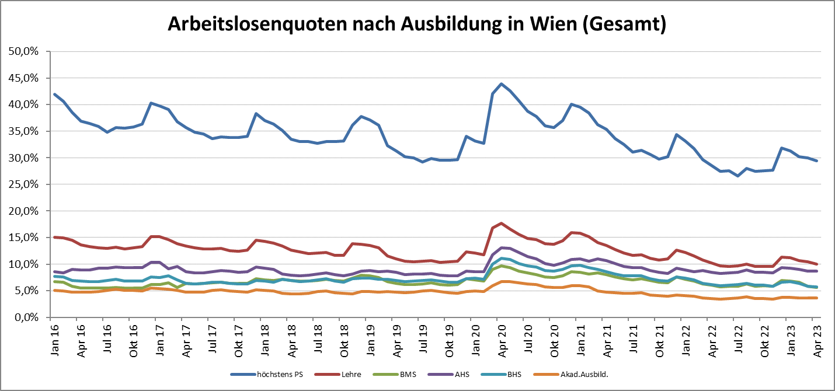

1 Vorgemerkte Arbeitslose einer Bildungsebene bezogen auf das Arbeitskräftepotential (Arbeitslose + unselbstständig Beschäftigte des Jahres) derselben Bildungsebene; die Gliederung der Beschäftigtenbasis nach Bildungsabschluss wurde nach Ergebnissen der Arbeitskräfteerhebung (unselbeständig Erwerbstätige nach LFK) errechnet

verwendete Abkürzungen:
AHS: Allgemeinbildende höhere Schule
BHS: Berufsbildende höhere Schule (Höhere technisch-gewerbliche Schule, Höhere kaufmännische Schule, Sonstige höhere Schule)
BMS: Berufsbildende mittlere Schule (Mittlere technisch-gewerbliche Schule, Mittlere kaufmännische Schule, Sonstige mittlere Schule)

